PE結合環境
ドキュメント |  | https://poweregg.d-circle.com/support/members/assets/manuals/PE320c_AdminManual.pdf

 |  | 第 10 章 外部システム連携
 |  | 10.2 外部システムへのシングルサインオン

客先環境 |  | http://172.21.11.135/pe4j/login.jsf

 | ユーザID: | user02
 | パスワード: | poweregg

 | システム設定 > 外部システム連携設定 > 外部システムへのシングルサインオンの設定

 |  | 外部システムへのシングルサインオン設定
 |  | 下記の設定値をお知らせください。
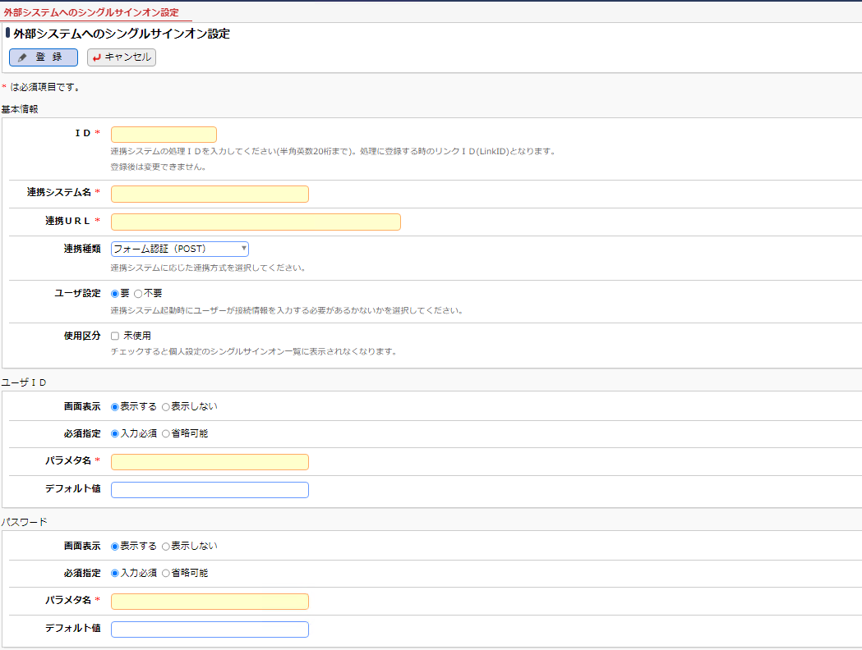

mcf7オプション > 外部連携 > 各機能
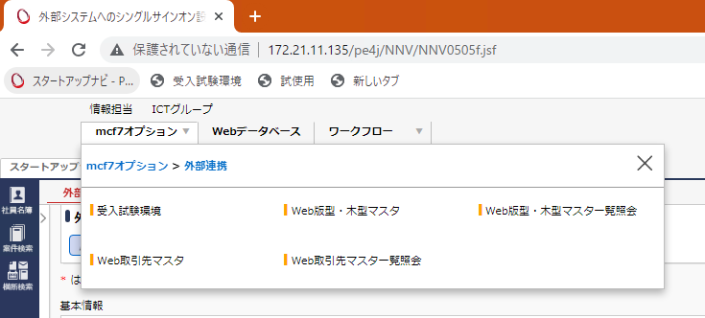

動作確認用にメニュー登録しております。

